상품제안서
노아극세사 클래식롤링쿠션담요 | 상품코드: F24636

 |  |  |  |  |  |  | 02-412-0044 | www.easy1.co.kr
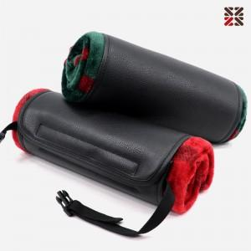

【상세/제작정보】 | ※자수인쇄는 커버에만 가능합니다. [자수인쇄는 주문전 꼭 문의바랍니다.] ★ 레드 일시품절

【인쇄/포장옵션】 | 실크, 자수 / 부직포 더스트백

【공급단가】 | 수량 | 200~ | 500~ | 1,000~ | 3,000~ | 5,000~
*VAT별도 | 단가 | 9,100원 | 8,960원 | 8,750원 | 8,400원 | 8,050원

【상품 URL】 | https://dev.easy1.co.kr:443/src/goods_detail.php?gdno=24636

